分析
 | 优选项目投资转化 |  | 智投乐投资转化 |  | 月悦升投资转化 |  | 转让项目投资转化 |  | 省心投投资转化
日期 | PV | UV | PV | UV | PV | UV | PV | UV | PV | UV
 | 17.30% | 23.92% | 23.51% | 36.78% |  |  | 11.32% | 12.52% | 无 | 无

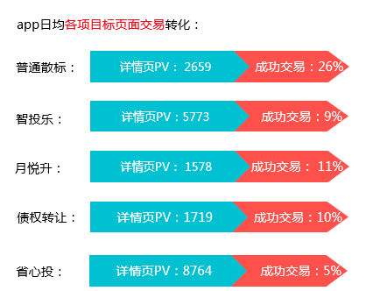

 | 详情PV | 交易转化
优选项目： | 362 | 23.92%
智投乐： | 969 | 36.78%
月悦升： | 218
转让项目： | 203 | 12.52%
省心投： | 无 | 无

